保護具着用管理責任者掲示(市販品サンプル①)
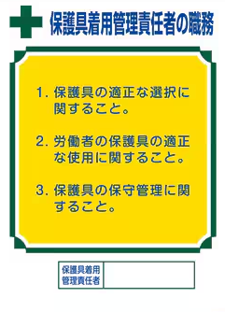

保護具着用管理責任者掲示(市販品サンプル②)
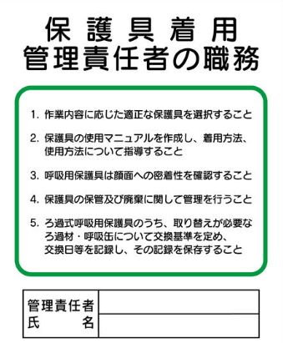

保護具着用管理責任者掲示(市販品サンプル③)
